Tables de production employées
TABLES DE PRODUCTION EMPLOYEES

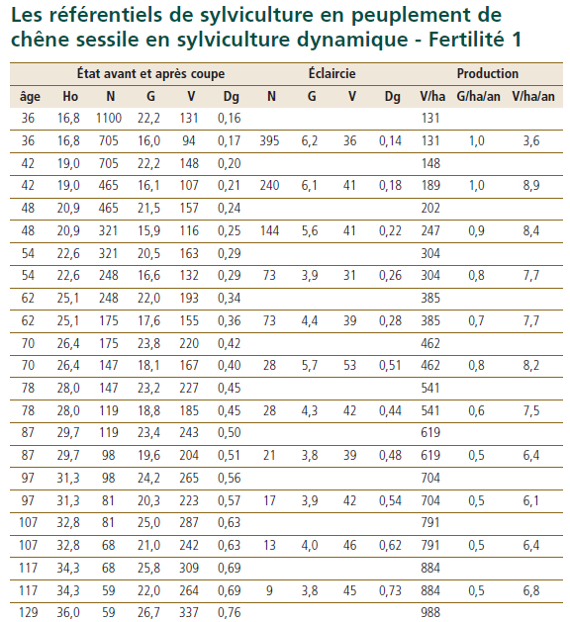
 | Chêne Rouvre (Sessile)

 | Table utilisée : | ONF - Guide des Chenaies Continentales

 |  | Classe de fertilité 1 (forte) - sylviculture dynamique

 | Source : | ONF - Guide des Chenaies Continentales


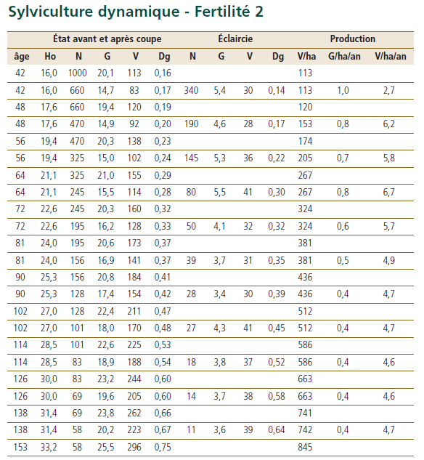
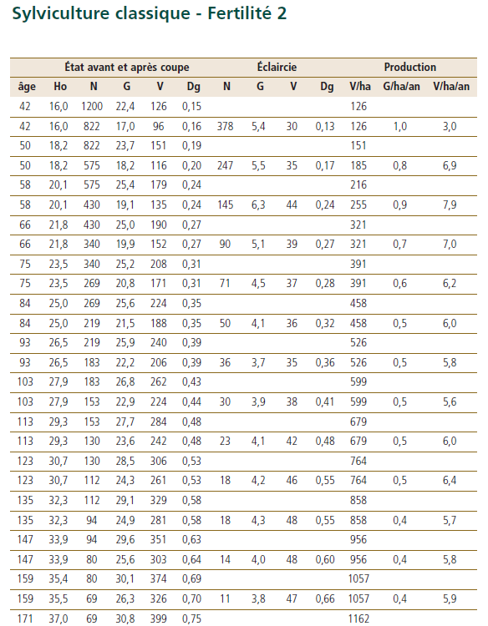
 | Autres feuillus

 | Table utilisée : | ONF, Chenaie continentale, faute de tables spécifiques aux feuillus divers composant le projet.

 |  | Classe de fertilité 2 (moyenne) - sylviculture dynamique pour les feuillus accompagnant le chêne, et sylviculture classique pour le tilleul

 | Source : | ONF - Guide des Chenaies Continentales

TABLES DE PRODUCTION EMPLOYEES

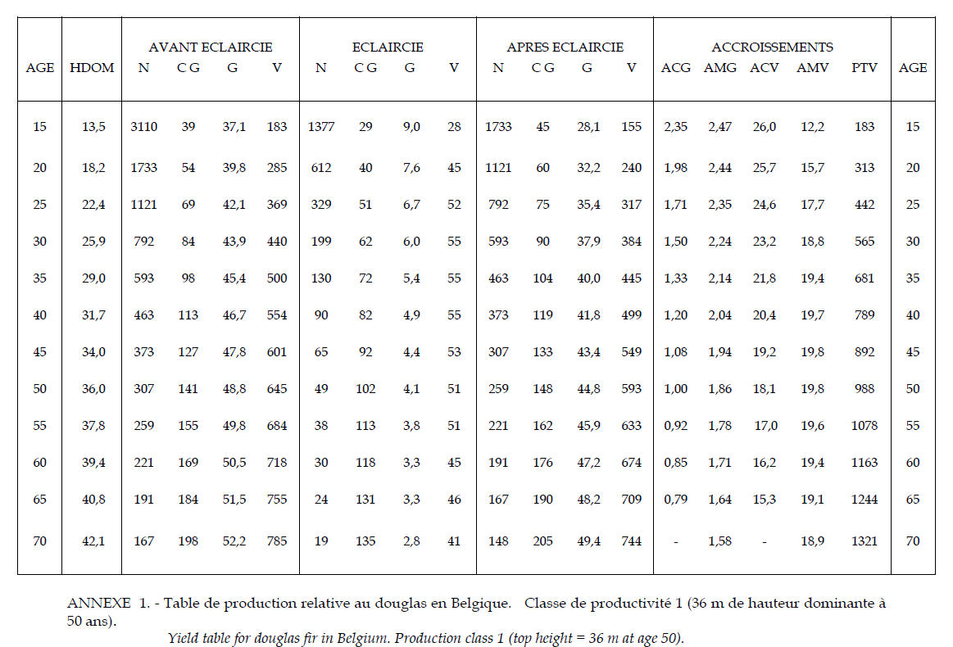
 | Douglas

 | Table utilisée : | Tables de Rondeux (Belgique)

 |  | Le projet se situe à la frontière avec la Belgique. Classe de productivité 1 (forte)

 | Source : | https://www.researchgate.net/publication/237805636_Construction_d'une_table_de_production_pour_le_douglas_Pseudotsuga_Menziesii_MIRB_FRANCO_en_Belgique

 | Mélèze d'Europe
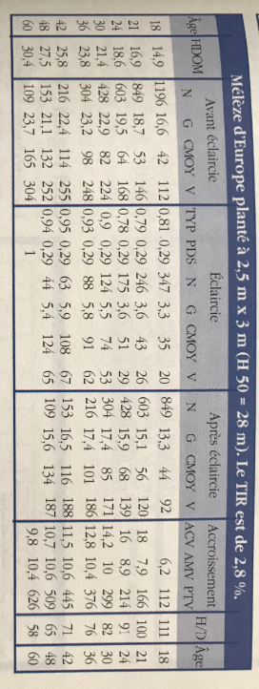
 | Table utilisée : | Tables de Riou-Nivert pour le Mélèze d'Europe

 |  | Classe de fertilité moyenne employée, faute de table trouvée de fertilité supérieure.

 | Source : | Le Mélèze - Les Guides du Sylviculteur - IDF
 |  | https://www.gembloux.ulg.ac.be/gestion-des-ressources-forestieres/upload/Cahiers_forestiers/CaFor30.pdf
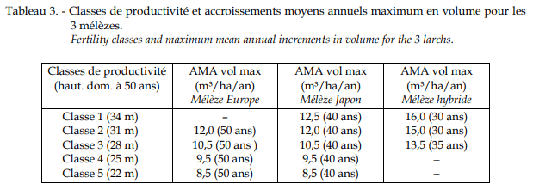

TABLES DE PRODUCTION EMPLOYEES

 | Peuplier

 | Table utilisée : | Dire d'Expert et Faisceau de croissance de J. Garbaye pour le nord du Bassin Parisien

 |  | Sol et productivité des peupliers ’ I 214 ’ et ’ Robusta ’en populiculture traditionnelle dans le Nord du Bassin Parisien J. Garbaye

 | Source :
 |  | https://hal.archives-ouvertes.fr/hal-00882184/document
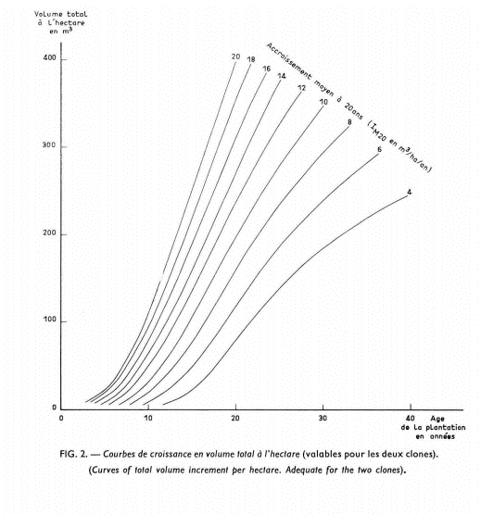

300 m3

210 m3

115 m3

35 m3

VAN
 |  |  |  |  |  |  | DEPENSES |  | Données communes |  |  | Chêne rouvre (sessile) |  |  | Feuillus (moyenne) |  |  | Douglas |  |  | Mélèze d’Europe |  |  | Feuillus (moyenne) |  |  | Peupliers cultivés
 | RECAPITULATIF |  |  |  |  |  |  |  | Récoltes des bois | 14,000 € |  | Révolution | 90 |  | Révolution | 90 |  | Révolution | 45 |  | Révolution | 45 |  | Révolution | 150 |  | Révolution | 25
 | VAN reboisement | -4,008.8 |  |  |  |  |  |  | Révolution | 150 ans |  | Surface | 1.40 |  |  | 0.60 |  |  | 4.13 |  |  | 1.77 |  |  | 0.30 |  |  | 0.70
 | VAN référence | 14,012.2 |  |  |  |  |  |  | Surface totale | 8.90 ha |  | Sols | 1000 | €/ha | Sols | 1000 | €/ha | Sols | 1000 | €/ha | Sols | 1000 | €/ha | Sols | 1000 | €/ha | Sols | 1000 | €/ha
 | DeltaVAN | -18,021.0 |  |  |  |  |  |  | Inflation | 0% |  | Plantation | 1778 | €/ha | Plantation | 1778 | €/ha | Plantation | 1778 | €/ha | Plantation | 1778 | €/ha | Plantation | 1778 | €/ha | Plantation | 1778 | €/ha
 |  |  |  |  |  |  |  |  |  |  |  | Gibier | 700 | €/ha | Gibier | 700 | €/ha | Gibier | 700 | €/ha | Gibier | 700 | €/ha | Gibier | 700 | €/ha | Gibier | 700 | €/ha
 |  |  |  |  |  |  |  |  | Honoraires gestion | 12% |  | Entretien N+1 | 350 | €/ha | Entret. N+1 | 350 | €/ha | Entret. N+1 | 350 | €/ha | Entret. N+1 | 350 | €/ha | Entret. N+1 | 350 | €/ha | Entret. N+1 | 350 | €/ha
 |  |  |  |  |  |  |  |  |  |  |  | Entretien N+2 | 350 | €/ha | Entret. N+2 | 350 | €/ha | Entret. N+2 | 350 | €/ha | Entret. N+2 | 350 | €/ha | Entret. N+2 | 350 | €/ha | Entret. N+2 | 350 | €/ha
 |  |  |  |  |  |  |  |  | Assurances | 11.0 €/ha/an |  | Entretien N+3 | 300 | €/ha | Entret. N+3 | 300 | €/ha | Entret. N+3 | 300 | €/ha | Entret. N+3 | 300 | €/ha | Entret. N+3 | 300 | €/ha | Entret. N+3 | 300 | €/ha
 |  |  |  |  |  |  |  |  | Taxe foncière | 5.0 €/ha/an |  | Entretien N+4 | 500 | €/ha | Entret. N+4 | 500 | €/ha | Entret. N+4 | 500 | €/ha | Entret. N+4 | 500 | €/ha | Entret. N+4 | 500 | €/ha | Entret. N+4 | 500 | €/ha
 |  |  |  |  |  |  |  |  | Entretiens courants | 25.0 €/ha/an |  | Entretien N+5 | 0 | €/ha | Entret. N+5 | 0 | €/ha | Entret. N+5 | 0 | €/ha | Entret. N+5 | 0 | €/ha | Entret. N+5 | 0 | €/ha | Entret. N+5 | 0 | €/ha
 |  |  |  |  |  |  |  |  |  |  |  | Autre | - | à N+1 | Autre | 0 | à N+1 | Autre | 0 | à N+1 | Autre | 0 | à N+1 | Autre | 0 | à N+1 | Autre | 0 | à N+1

 |  |  |  |  |  |  |  |  |  |  |  | DEPENSES-RECETTES
 |  |  |  |  |  |  |  |  |  |  |  | Année | DEPENSES |  |  |  |  |  | RECETTES |  |  |  |  |  | Delta
RECETTES ISSUES DES COUPES |  |  |  |  |  |  |  |  |  |  |  |  | Plantation | Entretien | Autre entretiens courants | Gestion | Assurances | TFNB | V éclairci (m³/ha) | Volume Sciage | Volume Panneaux | Volume papier | Volume bois énergie | RECETTES | R(n)-C(n) /(1+r)^n
Chêne rouvre (sessile) |  |  |  |  |  | Valeur sur pied (en €/m3) |  |  |  | 1.40 ha |  | 0 | 30,950 |  |  | 3,714 | 98 |  | - | - | - | - | - | - | -34,761.90
Année | Volume d'éclaircie | BO | BI - panneaux | BI - papier | BE | BO | BI - panneaux | BI - papier | BE | Revenu Coupe |  | 1 |  | 3,115 |  | 374 | 98 |  | - | - | - | - | - | - | -3,432.25
36 | 37.0 m3 | 0% | 0% | 0% | 100% | 150 | 14 | 14 | 10 | 518 € |  | 2 |  | 3,115 |  | 374 | 98 |  | - | - | - | - | - | - | -3,284.45
42 | 41.0 m3 | 10% | 0% | 0% | 90% | 150 | 14 | 14 | 10 | 1,378 € |  | 3 |  | 2,670 |  | 320 | 98 |  | - | - | - | - | - | - | -2,706.27
48 | 41.0 m3 | 20% | 0% | 0% | 80% | 150 | 14 | 14 | 10 | 2,181 € |  | 4 |  | 4,450 |  | 534 | 98 |  | - | - | - | - | - | - | -4,261.48
54 | 31.0 m3 | 30% | 0% | 0% | 70% | 150 | 14 | 14 | 10 | 2,257 € |  | 5 |  | - |  | - | 98 |  | - | - | - | - | - | - | -78.56
62 | 38.0 m3 | 40% | 0% | 0% | 60% | 150 | 14 | 14 | 10 | 3,511 € |  | 6 |  |  | 223 | 27 | 98 |  | - | - | - | - | - | - | -266.54
70 | 53.0 m3 | 50% | 28% | 22% | 0% | 150 | 14 | 14 | 10 | 6,075 € |  | 7 |  |  | 223 | 27 | 98 |  | - | - | - | - | - | - | -255.06
78 | 42.0 m3 | 60% | 22% | 18% | 0% | 150 | 14 | 14 | 10 | 5,615 € |  | 8 |  |  | 223 | 27 | 98 |  | - | - | - | - | - | - | -244.08
87 | 39.0 m3 | 70% | 17% | 13% | 0% | 150 | 14 | 14 | 10 | 5,958 € |  | 9 |  |  | 223 | 27 | 98 |  | - | - | - | - | - | - | -233.57
0 | 0.0 m3 | 0% | 0% | 0% | 0% | 150 | 14 | 14 | 10 | - € |  | 10 |  |  | 223 | 27 | 98 |  | - | - | - | - | - | - | -223.51
0 | 0.0 m3 | 0% | 0% | 0% | 0% | 150 | 14 | 14 | 10 | - € |  | 11 |  |  | 223 | 27 | 98 |  | - | - | - | - | - | - | -213.88
0 | 0.0 m3 | 0% | 0% | 0% | 0% | 150 | 14 | 14 | 10 | - € |  | 12 |  |  | 223 | 27 | 98 |  | - | - | - | - | - | - | -204.67
0 | 0.0 m3 | 0% | 0% | 0% | 0% | 150 | 14 | 14 | 10 | - € |  | 13 |  |  | 223 | 27 | 98 |  | - | - | - | - | - | - | -195.86
90 ans | 204.0 m3 | 95% | 3% | 2% | 0% | 150 | 14 | 14 | 10 | 40,894 € |  | 14 |  |  | 223 | 27 | 98 |  | - | - | - | - | - | - | -187.42
 |  |  |  |  |  |  |  |  |  |  |  | 15 |  |  | 223 | 27 | 98 |  | - | - | - | - | - | - | -179.35
Feuillus (moyenne) |  |  |  |  |  | Valeur sur pied (en €/m3) |  |  |  | 0.60 ha |  | 16 |  |  | 223 | 27 | 98 |  | - | - | - | - | - | - | -171.63
Année | Volume d'éclaircie | BO | BI - panneaux | BI - papier | BE | BO | BI - panneaux | BI - papier | BE | Revenu Coupe |  | 17 |  |  | 223 | 27 | 98 |  | - | - | - | - | - | - | -164.24
42 | 30.0 m3 | 0% | 0% | 0% | 100% | 50 | 14 | 14 | 10 | 180 € |  | 18 |  |  | 223 | 27 | 98 |  | 35 | - | 19.82 | 15.58 | - | 685.88 | 153.40
48 | 28.0 m3 | 10% | 0% | 0% | 90% | 50 | 14 | 14 | 10 | 235 € |  | 19 |  |  | 223 | 27 | 98 |  | - | - | - | - | - | - | -150.40
56 | 36.0 m3 | 20% | 0% | 0% | 80% | 50 | 14 | 14 | 10 | 389 € |  | 20 |  |  | 223 | 27 | 98 |  | - | - | - | - | - | - | -143.92
64 | 41.0 m3 | 30% | 0% | 0% | 70% | 50 | 14 | 14 | 10 | 541 € |  | 21 |  |  | 223 | 27 | 98 |  | 46 | - | 25.77 | 20.25 | - | 891.64 | 216.07
72 | 32.0 m3 | 40% | 0% | 0% | 60% | 50 | 14 | 14 | 10 | 499 € |  | 22 |  |  | 223 | 27 | 98 |  | 248 | - | 138.77 | 109.03 | - | 4,801.13 | 1,691.20
81 | 32.0 m3 | 50% | 28% | 22% | 0% | 50 | 14 | 14 | 10 | 612 € |  | 23 |  |  | 223 | 27 | 98 |  | - | - | - | - | - | - | -126.12
90 | 30.0 m3 | 60% | 22% | 18% | 0% | 50 | 14 | 14 | 10 | 639 € |  | 24 |  |  | 223 | 27 | 98 |  | 51 | - | 28.74 | 22.59 | - | 994.52 | 225.11
- | 41.0 m3 | 70% | 17% | 13% | 0% | - | - | - | - | - € |  | 25 |  |  | 223 | 27 | 98 |  | 210 | 97.02 | 27.05 | 21.25 | 64.68 | 5,657.45 | 1,766.92
- | 37.0 m3 | 80% | 11% | 9% | 0% | - | - | - | - | - € |  | 26 |  |  | 223 | 27 | 98 |  | - | - | - | - | - | - | -110.52
- | 39.0 m3 | 90% | 6% | 4% | 0% | - | - | - | - | - € |  | 27 |  |  | 223 | 27 | 98 |  | - | - | - | - | - | - | -105.76
- | 39.0 m3 | 90% | 6% | 4% | 0% | - | - | - | - | - € |  | 28 |  |  | 223 | 27 | 98 |  | 248 | - | 138.77 | 109.03 | - | 4,801.13 | 1,298.66
- | 296.0 m3 | 95% | 3% | 2% | 0% | - | - | - | - | - € |  | 29 |  |  | 223 | 27 | 98 |  | - | - | - | - | - | - | -96.85
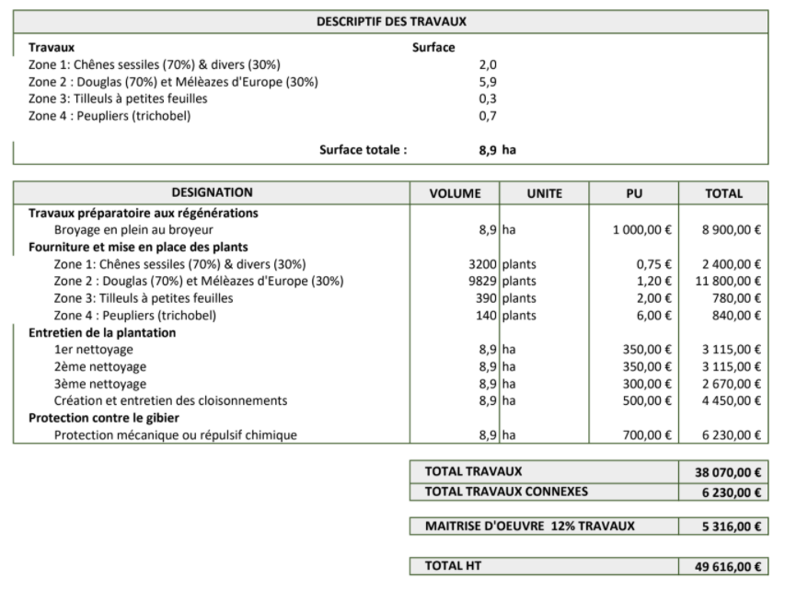
90 ans | 184.0 m3 | 95% | 3% | 2% | 0% | 50 | 14 | 14 | 10 | 5,320 € |  | 30 |  |  | 223 | 27 | 98 |  | 94 | - | 52.53 | 41.28 | - | 1,817.57 | 392.62
 |  |  |  |  |  |  |  |  |  |  |  | 31 |  |  | 223 | 27 | 98 |  | - | - | - | - | - | - | -88.68
Douglas |  |  |  |  |  | Valeur sur pied (en €/m3) |  |  |  | 4.13 ha |  | 32 |  |  | 223 | 27 | 98 |  | - | - | - | - | - | - | -84.87
Année | Volume d'éclaircie | BO | BI - panneaux | BI - papier | BE | BO | BI - panneaux | BI - papier | BE | Revenu Coupe |  | 33 |  |  | 223 | 27 | 98 |  | - | - | - | - | - | - | -81.21
22 | 60.0 m3 | 0% | 56% | 44% | 0% | 59 | 19 | 19 | 10 | 4,801 € |  | 34 |  |  | 223 | 27 | 98 |  | - | - | - | - | - | - | -77.71
28 | 60.0 m3 | 0% | 56% | 44% | 0% | 59 | 19 | 19 | 10 | 4,801 € |  | 35 |  |  | 223 | 27 | 98 |  | 227 | 136.29 | 50.88 | 39.98 | - | 9,801.52 | 2,025.65
35 | 55.0 m3 | 60% | 22% | 18% | 0% | 59 | 19 | 19 | 10 | 9,802 € |  | 36 |  |  | 223 | 27 | 98 |  | 162 | 43.90 | 36.87 | 28.97 | 51.80 | 3,988.53 | 746.60
40 | 55.0 m3 | 80% | 11% | 9% | 0% | 59 | 19 | 19 | 10 | 11,602 € |  | 37 |  |  | 223 | 27 | 98 |  | - | - | - | - | - | - | -68.10
0 | 0.0 m3 | 0% | 56% | 44% | 0% | 59 | 19 | 19 | 10 | - € |  | 38 |  |  | 223 | 27 | 98 |  | - | - | - | - | - | - | -65.17
0 | 0.0 m3 | 0% | 56% | 44% | 0% | 59 | 19 | 19 | 10 | - € |  | 39 |  |  | 223 | 27 | 98 |  | - | - | - | - | - | - | -62.36
0 | 0.0 m3 | 0% | 56% | 44% | 0% | 59 | 19 | 19 | 10 | - € |  | 40 |  |  | 223 | 27 | 98 |  | 227 | 181.72 | 25.44 | 19.99 | - | 11,601.69 | 1,934.99
0 | 0.0 m3 | 0% | 56% | 44% | 0% | 59 | 19 | 19 | 10 | - € |  | 41 |  |  | 223 | 27 | 98 |  | - | - | - | - | - | - | -57.11
0 | 0.0 m3 | 0% | 56% | 44% | 0% | 59 | 19 | 19 | 10 | - € |  | 42 |  |  | 223 | 27 | 98 |  | 203 | 88.75 | 19.92 | 15.65 | 78.66 | 6,487.55 | 966.75
0 | 0.0 m3 | 0% | 56% | 44% | 0% | 59 | 19 | 19 | 10 | - € |  | 43 |  |  | 223 | 27 | 98 |  | - | - | - | - | - | - | -52.29
0 | 0.0 m3 | 0% | 56% | 44% | 0% | 59 | 19 | 19 | 10 | - € |  | 44 |  |  | 223 | 27 | 98 |  | - | - | - | - | - | - | -50.04
0 | 0.0 m3 | 0% | 56% | 44% | 0% | 59 | 19 | 19 | 10 | - € |  | 45 |  |  | 223 | 27 | 98 |  | 2,815 | 2,674.15 | 78.82 | 61.93 | - | 157,656.41 | 21,703.08
45 ans | 601.0 m3 | 95% | 3% | 2% | 0% | 59 | 19 | 19 | 10 | 141,528 € |  | 46 |  |  | 223 | 27 | 98 |  | - | - | - | - | - | - | -45.83
 |  |  |  |  |  |  |  |  |  |  |  | 47 |  |  | 223 | 27 | 98 |  | - | - | - | - | - | - | -43.85
Mélèze d’Europe |  |  |  |  |  | Valeur sur pied (en €/m3) |  |  |  | 1.77 ha |  | 48 |  |  | 223 | 27 | 98 |  | 74 | 13.16 | - | - | 61.04 | 2,416.40 | 250.17
Année | Volume d'éclaircie | BO | BI - panneaux | BI - papier | BE | BO | BI - panneaux | BI - papier | BE | Revenu Coupe |  | 49 |  |  | 223 | 27 | 98 |  | - | - | - | - | - | - | -40.16
18 | 20.0 m3 | 0% | 56% | 44% | 0% | 50 | 19 | 19 | 10 | 686 € |  | 50 |  |  | 223 | 27 | 98 |  | 11 | 1.05 | - | - | 9.45 | 147.00 | -22.15
21 | 26.0 m3 | 0% | 56% | 44% | 0% | 50 | 19 | 19 | 10 | 892 € |  | 51 |  |  | 223 | 27 | 98 |  | - | - | - | - | - | - | -36.77
24 | 29.0 m3 | 0% | 56% | 44% | 0% | 50 | 19 | 19 | 10 | 995 € |  | 52 |  |  | 223 | 27 | 98 |  | - | - | - | - | - | - | -35.19
30 | 53.0 m3 | 0% | 56% | 44% | 0% | 50 | 19 | 19 | 10 | 1,818 € |  | 53 |  |  | 223 | 27 | 98 |  | - | - | - | - | - | - | -33.67
36 | 62.0 m3 | 40% | 34% | 26% | 0% | 50 | 19 | 19 | 10 | 3,471 € |  | 54 |  |  | 223 | 27 | 98 |  | 43 | 13.02 | - | - | 30.38 | 2,256.80 | 177.29
42 | 67.0 m3 | 70% | 17% | 13% | 0% | 50 | 19 | 19 | 10 | 4,840 € |  | 55 |  |  | 223 | 27 | 98 |  | - | - | - | - | - | - | -30.84
- | 65.0 m3 | 90% | 6% | 4% | 0% | - | - | - | - | - € |  | 56 |  |  | 223 | 27 | 98 |  | 22 | 4.32 | - | - | 17.28 | 388.80 | 3.55
- | 0.0 m3 | 0% | 56% | 44% | 0% | - | - | - | - | - € |  | 57 |  |  | 223 | 27 | 98 |  | - | - | - | - | - | - | -28.24
0 | 0.0 m3 | 0% | 56% | 44% | 0% | 50 | 19 | 19 | 10 | - € |  | 58 |  |  | 223 | 27 | 98 |  | 13 | 2.64 | - | - | 10.56 | 237.60 | -8.52
0 | 0.0 m3 | 0% | 56% | 44% | 0% | 50 | 19 | 19 | 10 | - € |  | 59 |  |  | 223 | 27 | 98 |  | - | - | - | - | - | - | -25.86
0 | 0.0 m3 | 0% | 56% | 44% | 0% | 50 | 19 | 19 | 10 | - € |  | 60 |  |  | 223 | 27 | 98 |  | - | - | - | - | - | - | -24.74
0 | 0.0 m3 | 0% | 56% | 44% | 0% | 50 | 19 | 19 | 10 | - € |  | 61 |  |  | 223 | 27 | 98 |  | - | - | - | - | - | - | -23.68
45 ans | 188.0 m3 | 95% | 3% | 2% | 0% | 50 | 19 | 19 | 10 | 16,128 € |  | 62 |  |  | 223 | 27 | 98 |  | 53 | 21.28 | - | - | 31.92 | 3,511.20 | 206.56
 |  |  |  |  |  |  |  |  |  |  |  | 63 |  |  | 223 | 27 | 98 |  | - | - | - | - | - | - | -21.68
Feuillus (moyenne) |  |  |  |  |  | Valeur sur pied (en €/m3) |  |  |  | 0.30 ha |  | 64 |  |  | 223 | 27 | 98 |  | 25 | 7.38 | - | - | 17.22 | 541.20 | 11.60
Année | Volume d'éclaircie | BO | BI - panneaux | BI - papier | BE | BO | BI - panneaux | BI - papier | BE | Revenu Coupe |  | 65 |  |  | 223 | 27 | 98 |  | - | - | - | - | - | - | -19.86
42 | 30.0 m3 | 0% | 0% | 0% | 100% | 50 | 14 | 14 | 10 | 90 € |  | 66 |  |  | 223 | 27 | 98 |  | 11 | 3.42 | - | - | 7.98 | 250.80 | -5.27
50 | 35.0 m3 | 10% | 0% | 0% | 90% | 50 | 14 | 14 | 10 | 147 € |  | 67 |  |  | 223 | 27 | 98 |  | - | - | - | - | - | - | -18.18
58 | 44.0 m3 | 20% | 0% | 0% | 80% | 50 | 14 | 14 | 10 | 238 € |  | 68 |  |  | 223 | 27 | 98 |  | - | - | - | - | - | - | -17.40
66 | 38.0 m3 | 30% | 0% | 0% | 70% | 50 | 14 | 14 | 10 | 251 € |  | 69 |  |  | 223 | 27 | 98 |  | - | - | - | - | - | - | -16.65
75 | 37.0 m3 | 40% | 0% | 0% | 60% | 50 | 14 | 14 | 10 | 289 € |  | 70 |  |  | 223 | 27 | 98 |  | 74 | 37.10 | 20.78 | 16.32 | - | 6,075.13 | 262.94
84 | 36.0 m3 | 50% | 28% | 22% | 0% | 50 | 14 | 14 | 10 | 344 € |  | 71 |  |  | 223 | 27 | 98 |  | - | - | - | - | - | - | -15.25
93 | 34.0 m3 | 60% | 22% | 18% | 0% | 50 | 14 | 14 | 10 | 362 € |  | 72 |  |  | 223 | 27 | 98 |  | 19 | 7.68 | - | - | 11.52 | 499.20 | 6.39
103 | 38.0 m3 | 70% | 17% | 13% | 0% | 50 | 14 | 14 | 10 | 446 € |  | 73 |  |  | 223 | 27 | 98 |  | - | - | - | - | - | - | -13.96
113 | 42.0 m3 | 80% | 11% | 9% | 0% | 50 | 14 | 14 | 10 | 539 € |  | 74 |  |  | 223 | 27 | 98 |  | - | - | - | - | - | - | -13.36
123 | 45.0 m3 | 90% | 6% | 4% | 0% | 50 | 14 | 14 | 10 | 626 € |  | 75 |  |  | 223 | 27 | 98 |  | 11 | 4.44 | - | - | 6.66 | 288.60 | -2.15
135 | 48.0 m3 | 90% | 6% | 4% | 0% | 50 | 14 | 14 | 10 | 668 € |  | 76 |  |  | 223 | 27 | 98 |  | - | - | - | - | - | - | -12.24
147 | 48.0 m3 | 95% | 3% | 2% | 0% | 50 | 14 | 14 | 10 | 694 € |  | 77 |  |  | 223 | 27 | 98 |  | - | - | - | - | - | - | -11.71
150 ans | 303.0 m3 | 95% | 3% | 2% | 0% | 50 | 14 | 14 | 10 | 4,380 € |  | 78 |  |  | 223 | 27 | 98 |  | 59 | 35.28 | 13.17 | 10.35 | - | 5,615.40 | 170.06
 |  |  |  |  |  |  |  |  |  |  |  | 79 |  |  | 223 | 27 | 98 |  | - | - | - | - | - | - | -10.72
Peupliers cultivés |  |  |  |  |  | Valeur sur pied (en €/m3) |  |  |  | 0.70 ha |  | 80 |  |  | 223 | 27 | 98 |  | - | - | - | - | - | - | -10.26
Année | Volume d'éclaircie | BO | BI - panneaux | BI - papier | BE | BO | BI - panneaux | BI - papier | BE | Revenu Coupe |  | 81 |  |  | 223 | 27 | 98 |  | 19 | 9.60 | 5.38 | 4.22 | - | 612.00 | 7.49
25 | 300.0 m3 | 46% | 13% | 10% | 31% | 42 | 19 | 19 | 10 | 5,657 € |  | 82 |  |  | 223 | 27 | 98 |  | - | - | - | - | - | - | -9.40
0 | 0.0 m3 | 0% | 56% | 44% | 0% | 50 | 14 | 14 | 10 | - € |  | 83 |  |  | 223 | 27 | 98 |  | - | - | - | - | - | - | -8.99
0 | 0.0 m3 | 0% | 56% | 44% | 0% | 50 | 14 | 14 | 10 | - € |  | 84 |  |  | 223 | 27 | 98 |  | 11 | 5.40 | 3.02 | 2.38 | - | 344.25 | -0.07
0 | 0.0 m3 | 0% | 56% | 44% | 0% | 50 | 14 | 14 | 10 | - € |  | 85 |  |  | 223 | 27 | 98 |  | - | - | - | - | - | - | -8.23
0 | 0.0 m3 | 0% | 56% | 44% | 0% | 50 | 14 | 14 | 10 | - € |  | 86 |  |  | 223 | 27 | 98 |  | - | - | - | - | - | - | -7.88
0 | 0.0 m3 | 0% | 56% | 44% | 0% | 50 | 14 | 14 | 10 | - € |  | 87 |  |  | 223 | 27 | 98 |  | 55 | 38.22 | 9.17 | 7.21 | - | 5,958.22 | 121.88
0 | 0.0 m3 | 0% | 56% | 44% | 0% | 50 | 14 | 14 | 10 | - € |  | 88 |  |  | 223 | 27 | 98 |  | - | - | - | - | - | - | -7.21
0 | 0.0 m3 | 0% | 56% | 44% | 0% | 50 | 14 | 14 | 10 | - € |  | 89 |  |  | 223 | 27 | 98 |  | - | - | - | - | - | - | -6.90
0 | 0.0 m3 | 0% | 56% | 44% | 0% | 50 | 14 | 14 | 10 | - € |  | 90 |  |  | 223 | 27 | 98 |  | 304 | 282.12 | 12.03 | 9.45 | - | 46,853.25 | 885.21
0 | 0.0 m3 | 0% | 56% | 44% | 0% | 50 | 14 | 14 | 10 | - € |  | 91 |  |  | 223 | 27 | 98 |  | - | - | - | - | - | - | -6.32
0 | 0.0 m3 | 0% | 56% | 44% | 0% | 50 | 14 | 14 | 10 | - € |  | 92 |  |  | 223 | 27 | 98 |  | - | - | - | - | - | - | -6.05
0 | 0.0 m3 | 0% | 56% | 44% | 0% | 50 | 14 | 14 | 10 | - € |  | 93 |  |  | 223 | 27 | 98 |  | 10 | 6.12 | 2.28 | 1.80 | - | 362.10 | 0.25
0 | 0.0 m3 | 0% | 56% | 44% | 0% | 50 | 14 | 14 | 10 | - € |  | 94 |  |  | 223 | 27 | 98 |  | - | - | - | - | - | - | -5.54
 |  |  |  |  |  |  |  |  |  |  |  | 95 |  |  | 223 | 27 | 98 |  | - | - | - | - | - | - | -5.30
 |  |  |  |  |  |  |  |  |  |  |  | 96 |  |  | 223 | 27 | 98 |  | - | - | - | - | - | - | -5.07
Essence | Infradensité (tMS/m3) | Type | Valeur BO | Valeur BI | Valeur BE | Colonne1 | Colonne2 | Colonne3 | Colonne4 | Colonne42 | Colonne5 | 97 |  |  | 223 | 27 | 98 |  | - | - | - | - | - | - | -4.85
Alisier torminal | 0.62 | Feuillus | 300 | 13.8 | 10 |  |  |  |  |  |  | 98 |  |  | 223 | 27 | 98 |  | - | - | - | - | - | - | -4.65
Arbousier | 0.64 | Feuillus | ?? | 13.8 | 10 |  |  |  |  |  |  | 99 |  |  | 223 | 27 | 98 |  | - | - | - | - | - | - | -4.45
Aulne vert | 0.42 | Feuillus | 40 | 13.8 | 10 |  |  |  |  |  |  | 100 |  |  | 223 | 27 | 98 |  | - | - | - | - | - | - | -4.25
Grands aulnes | 0.42 | Feuillus | 40 | 13.8 | 10 |  |  |  |  |  |  | 101 |  |  | 223 | 27 | 98 |  | - | - | - | - | - | - | -4.07
Bouleaux | 0.52 | Feuillus | 40 | 13.8 | 10 |  |  |  |  |  |  | 102 |  |  | 223 | 27 | 98 |  | - | - | - | - | - | - | -3.90
Cèdre de l’Atlas | 0.36 | Résineux | 30 | 19.4 | 10 |  |  |  |  |  |  | 103 |  |  | 223 | 27 | 98 |  | 11 | 7.98 | 1.92 | 1.50 | - | 446.03 | 1.06
Charme | 0.61 | Feuillus | 50 | 13.8 | 10 |  |  |  |  |  |  | 104 |  |  | 223 | 27 | 98 |  | - | - | - | - | - | - | -3.57
Charme-houblon | 0.66 | Feuillus | 50 | 13.8 | 10 |  |  |  |  |  |  | 105 |  |  | 223 | 27 | 98 |  | - | - | - | - | - | - | -3.41
Châtaignier | 0.47 | Feuillus | 100 | 13.8 | 10 |  |  |  |  |  |  | 106 |  |  | 223 | 27 | 98 |  | - | - | - | - | - | - | -3.27
Chêne chevelu | 0.67 | Feuillus | 150 | 13.8 | 10 |  |  |  |  |  |  | 107 |  |  | 223 | 27 | 98 |  | - | - | - | - | - | - | -3.13
Chêne-liège | 0.7 | Feuillus | 150 | 13.8 | 10 |  |  |  |  |  |  | 108 |  |  | 223 | 27 | 98 |  | - | - | - | - | - | - | -2.99
Chêne pédonculé | 0.54 | Feuillus | 150 | 13.8 | 10 |  |  |  |  |  |  | 109 |  |  | 223 | 27 | 98 |  | - | - | - | - | - | - | -2.86
Chêne pubescent | 0.65 | Feuillus | 150 | 13.8 | 10 |  |  |  |  |  |  | 110 |  |  | 223 | 27 | 98 |  | - | - | - | - | - | - | -2.74
Chêne rouge d’Amérique | 0.56 | Feuillus | 150 | 13.8 | 10 |  |  |  |  |  |  | 111 |  |  | 223 | 27 | 98 |  | - | - | - | - | - | - | -2.62
Chêne rouvre (sessile) | 0.58 | Feuillus | 150 | 13.8 | 10 |  |  |  |  |  |  | 112 |  |  | 223 | 27 | 98 |  | - | - | - | - | - | - | -2.51
Chêne tauzin | 0.64 | Feuillus | 150 | 13.8 | 10 |  |  |  |  |  |  | 113 |  |  | 223 | 27 | 98 |  | 13 | 10.08 | 1.41 | 1.11 | - | 538.65 | 1.32
Chêne vert | 0.73 | Feuillus | 150 | 13.8 | 10 |  |  |  |  |  |  | 114 |  |  | 223 | 27 | 98 |  | - | - | - | - | - | - | -2.30
Chênes indifférenciés | 0.56 | Feuillus | 150 | 13.8 | 10 |  |  |  |  |  |  | 115 |  |  | 223 | 27 | 98 |  | - | - | - | - | - | - | -2.20
Cornouiller mâle | 0.74 | Feuillus | 300 | 13.8 | 10 |  |  |  |  |  |  | 116 |  |  | 223 | 27 | 98 |  | - | - | - | - | - | - | -2.10
Cyprès | 0.4 | Résineux | 30 | 19.4 | 10 |  |  |  |  |  |  | 117 |  |  | 223 | 27 | 98 |  | - | - | - | - | - | - | -2.01
Cytise aubour | 0.6 | Feuillus | 300 | 13.8 | 10 |  |  |  |  |  |  | 118 |  |  | 223 | 27 | 98 |  | - | - | - | - | - | - | -1.93
Douglas | 0.43 | Résineux | 59 | 19.4 | 10 |  |  |  |  |  |  | 119 |  |  | 223 | 27 | 98 |  | - | - | - | - | - | - | -1.84
Epicéa commun | 0.37 | Résineux | 36 | 19.4 | 10 |  |  |  |  |  |  | 120 |  |  | 223 | 27 | 98 |  | - | - | - | - | - | - | -1.76
Epicéa de Sitka | 0.36 | Résineux | 47 | 19.4 | 10 |  |  |  |  |  |  | 121 |  |  | 223 | 27 | 98 |  | - | - | - | - | - | - | -1.69
Grands érables | 0.51 | Feuillus | 60 | 13.8 | 10 |  |  |  |  |  |  | 122 |  |  | 223 | 27 | 98 |  | - | - | - | - | - | - | -1.62
Petits érables | 0.56 | Feuillus | 60 | 13.8 | 10 |  |  |  |  |  |  | 123 |  |  | 223 | 27 | 98 |  | 14 | 12.15 | 0.76 | 0.59 | - | 626.06 | 1.24
Eucalyptus | 0.56 | Feuillus | ?? | 13.8 | 10 |  |  |  |  |  |  | 124 |  |  | 223 | 27 | 98 |  | - | - | - | - | - | - | -1.48
Genévrier thurifère | 0.48 | Feuillus | 300 | 13.8 | 10 |  |  |  |  |  |  | 125 |  |  | 223 | 27 | 98 |  | - | - | - | - | - | - | -1.42
Hêtre | 0.55 | Feuillus | 45 | 13.8 | 10 |  |  |  |  |  |  | 126 |  |  | 223 | 27 | 98 |  | - | - | - | - | - | - | -1.35
Frênes | 0.56 | Feuillus | 90 | 13.8 | 10 |  |  |  |  |  |  | 127 |  |  | 223 | 27 | 98 |  | - | - | - | - | - | - | -1.30
Fruitiers | 0.58 | Feuillus | 300 | 13.8 | 10 |  |  |  |  |  |  | 128 |  |  | 223 | 27 | 98 |  | - | - | - | - | - | - | -1.24
If | 0.58 | Résineux | 25 | 19.4 | 10 |  |  |  |  |  |  | 129 |  |  | 223 | 27 | 98 |  | - | - | - | - | - | - | -1.19
Mélèze d’Europe | 0.48 | Résineux | 50 | 19.4 | 10 |  |  |  |  |  |  | 130 |  |  | 223 | 27 | 98 |  | - | - | - | - | - | - | -1.14
Mélèze du Japon | 0.42 | Résineux | 50 | 19.4 | 10 |  |  |  |  |  |  | 131 |  |  | 223 | 27 | 98 |  | - | - | - | - | - | - | -1.09
Merisier | 0.5 | Feuillus | 80 | 13.8 | 10 |  |  |  |  |  |  | 132 |  |  | 223 | 27 | 98 |  | - | - | - | - | - | - | -1.04
Micocoulier | 0.55 | Feuillus | ?? | 13.8 | 10 |  |  |  |  |  |  | 133 |  |  | 223 | 27 | 98 |  | - | - | - | - | - | - | -1.00
Mûrier | 0.53 | Feuillus | ?? | 13.8 | 10 |  |  |  |  |  |  | 134 |  |  | 223 | 27 | 98 |  | - | - | - | - | - | - | -0.95
Noisetier | 0.52 | Feuillus | ?? | 13.8 | 10 |  |  |  |  |  |  | 135 |  |  | 223 | 27 | 98 |  | 14 | 12.96 | 0.81 | 0.63 | - | 667.80 | 0.84
Noyer | 0.52 | Feuillus | 300 | 13.8 | 10 |  |  |  |  |  |  | 136 |  |  | 223 | 27 | 98 |  | - | - | - | - | - | - | -0.87
Olivier | 0.75 | Feuillus | ?? | 13.8 | 10 |  |  |  |  |  |  | 137 |  |  | 223 | 27 | 98 |  | - | - | - | - | - | - | -0.83
Ormes | 0.52 | Feuillus | 50 | 13.8 | 10 |  |  |  |  |  |  | 138 |  |  | 223 | 27 | 98 |  | - | - | - | - | - | - | -0.80
Peupliers cultivés | 0.35 | Peupliers | 42 | 19.4 | 10 |  |  |  |  |  |  | 139 |  |  | 223 | 27 | 98 |  | - | - | - | - | - | - | -0.76
Peupliers non cultivés | 0.37 | Feuillus | 17.5 | 13.8 | 10 |  |  |  |  |  |  | 140 |  |  | 223 | 27 | 98 |  | - | - | - | - | - | - | -0.73
Pin d’Alep | 0.45 | Résineux | 30 | 19.4 | 10 |  |  |  |  |  |  | 141 |  |  | 223 | 27 | 98 |  | - | - | - | - | - | - | -0.70
Pin cembro | 0.39 | Résineux | 30 | 19.4 | 10 |  |  |  |  |  |  | 142 |  |  | 223 | 27 | 98 |  | - | - | - | - | - | - | -0.67
Pin à crochets | 0.44 | Résineux | 30 | 19.4 | 10 |  |  |  |  |  |  | 143 |  |  | 223 | 27 | 98 |  | - | - | - | - | - | - | -0.64
Pin laricio | 0.46 | Résineux | 30 | 19.4 | 10 |  |  |  |  |  |  | 144 |  |  | 223 | 27 | 98 |  | - | - | - | - | - | - | -0.61
Pin maritime | 0.46 | Pin Maritime intensif | 42 | 19.4 | 10 |  |  |  |  |  |  | 145 |  |  | 223 | 27 | 98 |  | - | - | - | - | - | - | -0.59
Pin mugho | 0.44 | Résineux | 30 | 19.4 | 10 |  |  |  |  |  |  | 146 |  |  | 223 | 27 | 98 |  | - | - | - | - | - | - | -0.56
Pin noir d’Autriche | 0.46 | Résineux | 30 | 19.4 | 10 |  |  |  |  |  |  | 147 |  |  | 223 | 27 | 98 |  | 14 | 13.68 | 0.40 | 0.32 | - | 693.90 | 0.54
Pin pignon | 0.48 | Résineux | 30 | 19.4 | 10 |  |  |  |  |  |  | 148 |  |  | 223 | 27 | 98 |  | - | - | - | - | - | - | -0.51
Pin sylvestre | 0.44 | Résineux | 30 | 19.4 | 10 |  |  |  |  |  |  | 149 |  |  | 223 | 27 | 98 |  | - | - | - | - | - | - | -0.49
Pin Weymouth | 0.34 | Résineux | 30 | 19.4 | 10 |  |  |  |  |  |  | 150 |  |  | 223 | 27 | 98 |  | 91 | 86.35 | 2.55 | 2.00 | - | 4,380.24 | 5.47
Platanes | 0.5 | Feuillus | 50 | 13.8 | 10 |  |  |  |  |  |  | 151 |  |  | 223 | 27 | 98 |  | - | - | - | - | - | - | -
Robinier faux acacia | 0.58 | Feuillus | 70 | 13.8 | 10 |  |  |  |  |  |  | 152 |  |  | 223 | 27 | 98 |  | - | - | - | - | - | - | -
Sapin méditerranéen | 0.37 | Résineux | 44 | 19.4 | 10 |  |  |  |  |  |  | 153 |  |  | 223 | 27 | 98 |  | - | - | - | - | - | - | -
Sapin de Nordmann | 0.37 | Résineux | 44 | 19.4 | 10 |  |  |  |  |  |  | 154 |  |  | 223 | 27 | 98 |  | - | - | - | - | - | - | -
Sapin pectiné | 0.38 | Résineux | 37 | 19.4 | 10 |  |  |  |  |  |  | 155 |  |  | 223 | 27 | 98 |  | - | - | - | - | - | - | -
Sapin de Vancouver | 0.36 | Résineux | 44 | 19.4 | 10 |  |  |  |  |  |  | 156 |  |  | 223 | 27 | 98 |  | - | - | - | - | - | - | -
Saules | 0.37 | Feuillus | 25 | 13.8 | 10 |  |  |  |  |  |  | 157 |  |  | 223 | 27 | 98 |  | - | - | - | - | - | - | -
Tamaris | 0.53 | Feuillus | ?? | 13.8 | 10 |  |  |  |  |  |  | 158 |  |  | 223 | 27 | 98 |  | - | - | - | - | - | - | -
Tilleuls | 0.43 | Feuillus | 50 | 13.8 | 10 |  |  |  |  |  |  | 159 |  |  | 223 | 27 | 98 |  | - | - | - | - | - | - | -
Tremble | 0.38 | Feuillus | 25 | 13.8 | 10 |  |  |  |  |  |  | 160 |  |  | 223 | 27 | 98 |  | - | - | - | - | - | - | -
Conifères (moyenne) | 0.42 | Résineux | 44 | 19.4 | 10 |  |  |  |  |  |  | 161 |  |  | 223 | 27 | 98 |  | - | - | - | - | - | - | -
Feuillus (moyenne) | 0.57 | Feuillus | 50 | 13.8 | 10 |  |  |  |  |  |  | 162 |  |  | 223 | 27 | 98 |  | - | - | - | - | - | - | -
Infradensité moyenne | 0.54 |  | 60 |  | 10 |  |  |  |  |  |  | 163 |  |  | 223 | 27 | 98 |  | - | - | - | - | - | - | -
 |  |  |  |  |  |  |  |  |  |  |  | 164 |  |  | 223 | 27 | 98 |  | - | - | - | - | - | - | -
sources : |  |  |  |  |  |  |  |  |  |  |  | 165 |  |  | 223 | 27 | 98 |  | - | - | - | - | - | - | -
https://franceboisforet.fr/wp-content/uploads/2020/05/Indicateur-2020-des-prix-du-bois-sur-pied-en-for%C3%AAt-priv%C3%A9e.pdf |  |  |  |  |  |  |  |  |  |  |  | 166 |  |  | 223 | 27 | 98 |  | - | - | - | - | - | - | -
http://observatoire.franceboisforet.com/donnees-de-la-filiere/amont-forestier/experts-forestiers/ |  |  |  |  |  |  |  |  |  |  |  | 167 |  |  | 223 | 27 | 98 |  | - | - | - | - | - | - | -
http://www.leboisinternational.com/asset/uploads/2019/01/V1902-Cours-bois-sur-pied-Nov-Dec-2018.pdf |  |  |  |  |  |  |  |  |  |  |  | 168 |  |  | 223 | 27 | 98 |  | - | - | - | - | - | - | -
https://www.europeansa-online.com/bois_sur_pied.php |  |  |  |  |  |  |  |  |  |  |  | 169 |  |  | 223 | 27 | 98 |  | - | - | - | - | - | - | -
http://arborea.com/vente-et-cours-du-bois/feuillus-nobles/ |  |  |  |  |  |  |  |  |  |  |  | 170 |  |  | 223 | 27 | 98 |  | - | - | - | - | - | - | -
https://nouvelle-aquitaine.cnpf.fr/n/le-prix-des-bois/n:2396 |  |  |  |  |  |  |  |  |  |  |  | 171 |  |  | 223 | 27 | 98 |  | - | - | - | - | - | - | -
 |  |  |  |  |  |  |  |  |  |  |  | 172 |  |  | 223 | 27 | 98 |  | - | - | - | - | - | - | -
 |  |  |  |  |  |  |  |  |  |  |  | 173 |  |  | 223 | 27 | 98 |  | - | - | - | - | - | - | -
 |  |  |  |  |  |  |  |  |  |  |  | 174 |  |  | 223 | 27 | 98 |  | - | - | - | - | - | - | -
 |  |  |  |  |  |  |  |  |  |  |  | 175 |  |  | 223 | 27 | 98 |  | - | - | - | - | - | - | -
 |  |  |  |  |  |  |  |  |  |  |  | 176 |  |  | 223 | 27 | 98 |  | - | - | - | - | - | - | -
 |  |  |  |  |  |  |  |  |  |  |  | 177 |  |  | 223 | 27 | 98 |  | - | - | - | - | - | - | -
 |  |  |  |  |  |  |  |  |  |  |  | 178 |  |  | 223 | 27 | 98 |  | - | - | - | - | - | - | -
 |  |  |  |  |  |  |  |  |  |  |  | 179 |  |  | 223 | 27 | 98 |  | - | - | - | - | - | - | -
 |  |  |  |  |  |  |  |  |  |  |  | 180 |  |  | 223 | 27 | 98 |  | - | - | - | - | - | - | -
 |  |  |  |  |  |  |  |  |  |  |  | 181 |  |  | 223 | 27 | 98 |  | - | - | - | - | - | - | -
 |  |  |  |  |  |  |  |  |  |  |  | 182 |  |  | 223 | 27 | 98 |  | - | - | - | - | - | - | -
 |  |  |  |  |  |  |  |  |  |  |  | 183 |  |  | 223 | 27 | 98 |  | - | - | - | - | - | - | -
 |  |  |  |  |  |  |  |  |  |  |  | 184 |  |  | 223 | 27 | 98 |  | - | - | - | - | - | - | -
 |  |  |  |  |  |  |  |  |  |  |  | 185 |  |  | 223 | 27 | 98 |  | - | - | - | - | - | - | -
 |  |  |  |  |  |  |  |  |  |  |  | 186 |  |  | 223 | 27 | 98 |  | - | - | - | - | - | - | -
 |  |  |  |  |  |  |  |  |  |  |  | 187 |  |  | 223 | 27 | 98 |  | - | - | - | - | - | - | -
 |  |  |  |  |  |  |  |  |  |  |  | 188 |  |  | 223 | 27 | 98 |  | - | - | - | - | - | - | -
 |  |  |  |  |  |  |  |  |  |  |  | 189 |  |  | 223 | 27 | 98 |  | - | - | - | - | - | - | -
 |  |  |  |  |  |  |  |  |  |  |  | 190 |  |  | 223 | 27 | 98 |  | - | - | - | - | - | - | -
 |  |  |  |  |  |  |  |  |  |  |  | 191 |  |  | 223 | 27 | 98 |  | - | - | - | - | - | - | -
 |  |  |  |  |  |  |  |  |  |  |  | 192 |  |  | 223 | 27 | 98 |  | - | - | - | - | - | - | -
 |  |  |  |  |  |  |  |  |  |  |  | 193 |  |  | 223 | 27 | 98 |  | - | - | - | - | - | - | -
 |  |  |  |  |  |  |  |  |  |  |  | 194 |  |  | 223 | 27 | 98 |  | - | - | - | - | - | - | -
 |  |  |  |  |  |  |  |  |  |  |  | 195 |  |  | 223 | 27 | 98 |  | - | - | - | - | - | - | -
 |  |  |  |  |  |  |  |  |  |  |  | 196 |  |  | 223 | 27 | 98 |  | - | - | - | - | - | - | -
 |  |  |  |  |  |  |  |  |  |  |  | 197 |  |  | 223 | 27 | 98 |  | - | - | - | - | - | - | -
 |  |  |  |  |  |  |  |  |  |  |  | 198 |  |  | 223 | 27 | 98 |  | - | - | - | - | - | - | -
 |  |  |  |  |  |  |  |  |  |  |  | 199 |  |  | 223 | 27 | 98 |  | - | - | - | - | - | - | -
 |  |  |  |  |  |  |  |  |  |  |  | 200 |  |  | 223 | 27 | 98 |  | - | - | - | - | - | - | -

